Накладная-№3
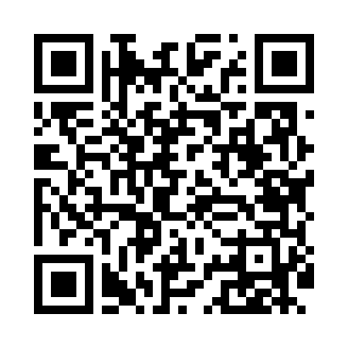
Номер товарно-транспортной накладной: |  |  | Торговый представитель: Amriyev Muhammad
Поставщик: Toshkent falcon fly 2 |  |  | Телефон торгового представителя: +998972880505
Дата отгрузки: 25.10.2025 |  |  | Контрагент: """" Klient
Дата консигнации: |  |  | Адрес:
Доставщик: |  |  | Телефон:
Телефон доставщика:
Время заказа: 25.10.2025 12:05:24
№ | Штрих-код | Название товаров (работ,услуг) | Количество | Количество в кейсе | Цена | Сумма
 |  |  | 16 |  |  | 1804000
1 | 6937547509076 | Щетка для унитаза A07 DB-152-436 | 2 | 2 шт. | 40,000 | 80,000
2 | 6937547509014 | Щетка для унитаза A01 DB-152-435 | 2 | 2 шт. | 48,000 | 96,000
3 | 6988011013698 | Набор для ванной комнаты, аксессуары, 8033-6, DB-13-69 | 2 | 2 шт. | 155,000 | 310,000
4 | 6805019698736 | Коврик для ванны, 44×75 см, DB-98-73 | 1 | 1 шт. | 48,000 | 48,000
5 | 6805019698743 | Коврик для ванны, 54×85 см, DB-98-74 | 1 | 1 шт. | 66,000 | 66,000
6 | 6805019698941 | Коврики напольные для ванной комнаты 50*80 DB -98-94 | 2 | 2 шт. | 135,000 | 270,000
7 | 6805019698705 | Коврики напольные для ванной комнаты 45*75 DB -98-70 | 2 | 2 шт. | 67,000 | 134,000
8 | 6974656323223 | Набор для уборки, швабра и ковшовое колесо, о тжимной механизм, вращение на 360 градусов DB -83-92 | 2 | 2 шт. | 350,000 | 700,000
9 | 6930419700151 | Ручной совок с веником для уборки пола 107-10 73 DB-83-124 | 2 | 2 шт. | 50,000 | 100,000
Итого: 1804000

